Daily Summary
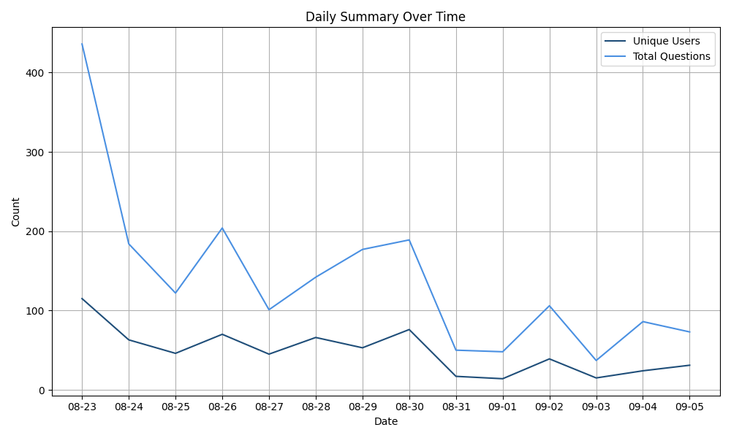
date | unique_users | total_questions | avg_questions_per_user
2024-08-23 | 115 | 436 | 3.79
2024-08-24 | 63 | 184 | 2.92
2024-08-25 | 46 | 122 | 2.65
2024-08-26 | 70 | 204 | 2.91
2024-08-27 | 45 | 101 | 2.24
2024-08-28 | 66 | 142 | 2.15
2024-08-29 | 53 | 177 | 3.34
2024-08-30 | 76 | 189 | 2.49
2024-08-31 | 17 | 50 | 2.94
2024-09-01 | 14 | 48 | 3.43
2024-09-02 | 39 | 106 | 2.72
2024-09-03 | 15 | 37 | 2.47
2024-09-04 | 24 | 86 | 3.58
2024-09-05 | 31 | 73 | 2.35

Category Summary
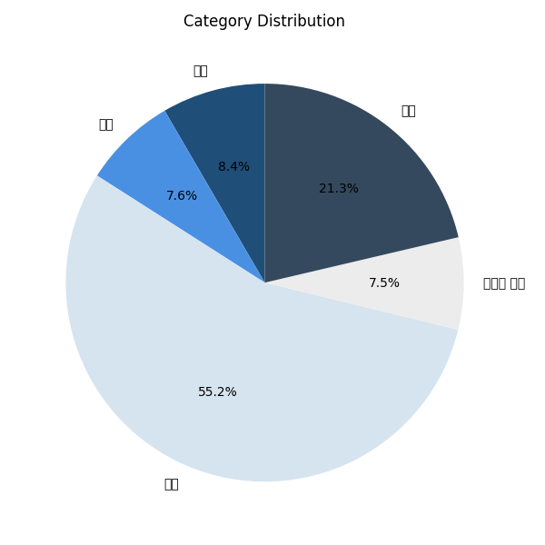
Category | unique_users | total_questions | avg_questions_per_user | percentage_of_total
기타 | 69 | 164 | 2.38 | 8.39
멘탈 | 61 | 148 | 2.43 | 7.57
육아 | 208 | 1080 | 5.19 | 55.24
임신과 출산 | 47 | 146 | 3.11 | 7.47
제품 | 101 | 417 | 4.13 | 21.33

